Накладная-№3
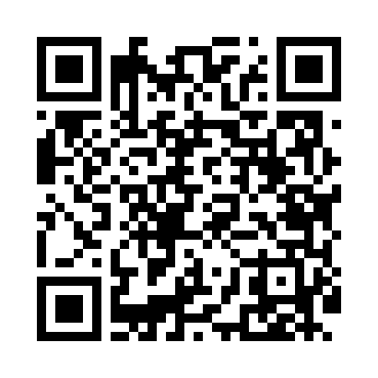
Номер товарно-транспортной накладной: |  |  | Торговый представитель: Amriyev Muhammad
Поставщик: Toshkent falcon fly 2 |  |  | Телефон торгового представителя: +998972880505
Дата отгрузки: 26.10.2025 |  |  | Контрагент: """" Klient
Дата консигнации: |  |  | Адрес:
Доставщик: |  |  | Телефон:
Телефон доставщика:
Время заказа: 26.10.2025 12:28:00
№ | Штрих-код | Название товаров (работ,услуг) | Количество | Количество в кейсе | Цена | Сумма
 |  |  | 104 |  |  | 187.6
1 | 6934179000681 | Миска 38 см DB-6-101 | 1 | 1 шт. | 3.50 | 3.50
2 | 6906808162084 | Кухонный нож chenglifang sl-3 DB-16-8 | 4 | 4 шт. | 4 | 16
3 | 6920250397122 | Хлебница Металлическая плетеная DB-97-12 | 20 | 20 шт. | 1.10 | 22
4 | 6925034052020 | Зираворлар солиш учун махсус банкалар TP1055- 12 ( 0,10 kg ) ( 4,5*10*4,5 sm ) DB-52-6 | 40 | 40 шт. | 0.40 | 16
5 | 2020082995023 | Соусница стеклянная DB-33-14 | 10 | 10 шт. | 0.80 | 8
6 | 6546421723332 | Металл кўпиртиргич B2333 188 19.5 DB-15-73 | 1 | 1 шт. | 1.30 | 1.30
7 | 6876543211975 | Металлическая Лопатка JX-5030 10 DB-3-24 | 1 | 1 шт. | 1.60 | 1.60
8 | None | Миска 60cm (1.5 mm) R DB-6-120 | 2 | 2 шт. | 5.60 | 11.20
9 | None | Миска 50cm (1.5 mm) R DB-6-118 | 1 | 1 шт. | 3.90 | 3.90
10 | 6916050805103 | Меню XP-5-10 | 10 | 10 шт. | 4.80 | 48
11 | 6916050480584 | Ҳисоб варақаси учун подставка XP-5-8 | 10 | 10 шт. | 2.10 | 21
12 | 6906551400877 | Ящик-органайзер для хранения игрушек для дете й, 39,5×25×24 см, DB-140-87 | 1 | 1 шт. | 6.20 | 6.20
13 | None | Коврики напольные для ванной комнаты 38*58CM 38*118CM в большой каробке 40 шт XP-23-33 | 1 | 1 шт. | 3.40 | 3.40
14 | 6805019698712 | Коврики напольные для ванной комнаты 45*75 DB -98-71 | 1 | 1 шт. | 4.50 | 4.50
15 | 2014545961052 | Мусорное ведро 25*60CM DB-6-81 | 1 | 1 шт. | 21 | 21
Итого: 187.6$|->UZS: 2,345,000.00

